Zadanie_1
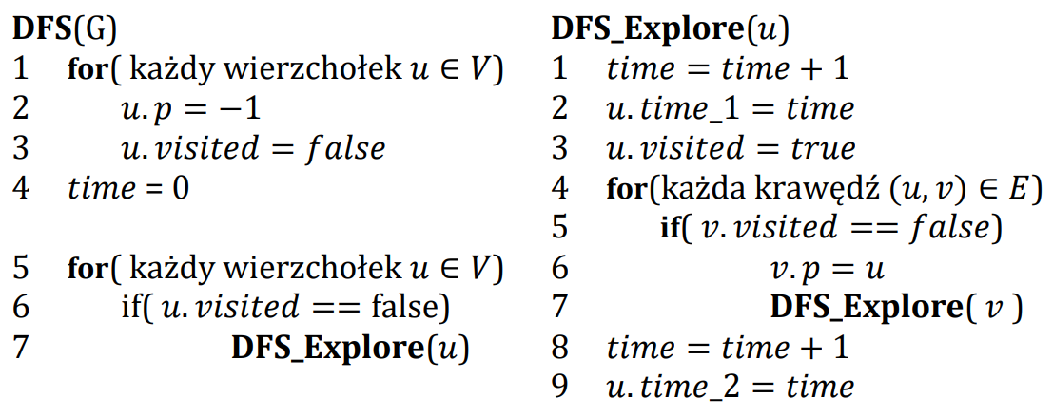

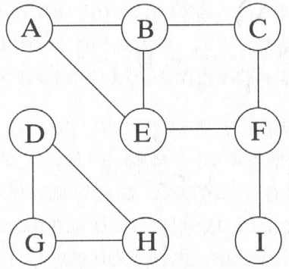
 | A | B | C | D | E | F | G | H | I
visited | true | true | true | true | true | true | true | true | true
p | 0 | A | B | I | F | C | D | G | F
time_1 | 0 | 1 | 2 | 7 | 4 | 3 | 8 | 9 | 6
time_2 | 0

 | Ścieżki
A
B | A
C | A | B
D
E | A | B | C | F
F | A | B | C
G | D
H | D | G
I | A | B | C | F | E

